상품제안서
NEW 타이틀리스트 PRO V1/V1X 3구 슬리브 골프공 로고인쇄 | 상품코드: F32415

 |  |  |  |  |  |  | 02-412-0044 | www.easy1.co.kr
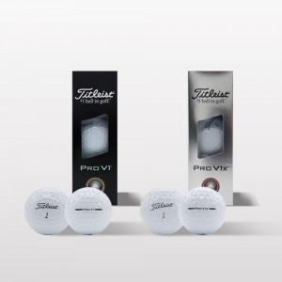

【상세/제작정보】 | <p><span style="font-size: 12pt;"><b>** 배송비- 한박스 96개 / 5000원별도</b></span></p>

【인쇄/포장옵션】 | 풀칼라 / 포장지포장

【공급단가】 | 수량 | 30~ | 100~ | 500~ | 1,000~ | 2,000~
*VAT별도 | 단가 | 19,700원 | 19,200원 | 18,400원 | 18,150원 | 18,000원

【상품 URL】 | https://dev.easy1.co.kr:443/src/goods_detail.php?gdno=32415

